Sheet1
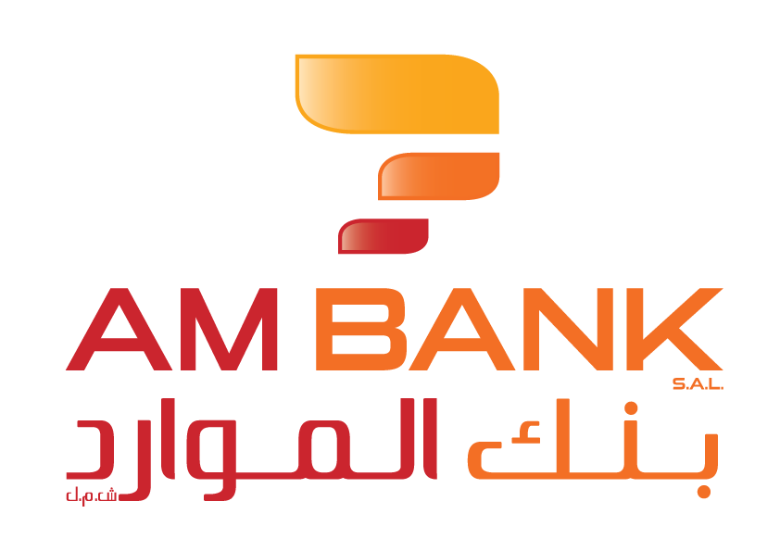 أنموذج لائحة العمولات/الرسوم على حسابات الودائع1

نوع الحساب2 | عملة الحساب | نوع العمولة / الرسم 3 | عملة العمولة/الرسم | تاريخ أحدث تيويم للعمولات/الرسوم | قيمة/نسبة العمولة/الرسم كما بتاريخ أحدث تيويم (بعملة العمولة/الرسم) | قيمة/نسبة العمولة/الرسم كما في 31/10/2019 (بعملة العمولة/الرسم)

حساب جاري (Fresh) | LBP | Account Service Charge رسم خدمة الحساب | LBP | 2025-08-01 | 120000 LBP | 0
حساب جاري (Fresh) | LBP | Account Transaction Charge رسم العمليات على الحساب | LBP | 2025-08-01 | LBP 7500 per transaction if more than 6 transactions were performed per month يتم قيد عمولة 7500 ل.ل لكل عملية وذلك في حال قيام العميل بأكثر من 6 عمليات خلال الشهر الواحد | 0
حساب جاري (Fresh) | LBP | SMS Fee رسم الرسائل النصية القصيرة | LBP | 2025-08-01 | 90000 LBP | 0
حساب جاري (Fresh) | LBP | Card Membership Fee رسم عضوية البطاقة | LBP | 2025-08-01 | Classic Card 100000 LBP - Platinum Card 200000 LBP للبطاقة الكلاسيكية 100000 ل.ل - للبطاقة البلاتينية 200000 ل.ل | 0
حساب جاري للأفراد (Fresh) | LBP | Account Opening Fee رسم فتح حساب | LBP | 2025-08-01 | 450000 LBP | 0
حساب جاري للشركات (Fresh) | LBP | Account Opening Fee رسم فتح حساب | LBP | 2025-08-01 | 500000 LBP | 0
حساب جاري (Fresh) | LBP | Cash Deposit Fee رسم إيداع نقدي | LBP | 2025-08-01 | 2.5 ‰ | 0
حساب جاري (Fresh) | LBP | Cash Withdrawal Commission عمولة السحب النقدي | LBP | 2025-08-01 | 10 ‰ | 0
حساب جاري (Fresh) | LBP | Commission on Highest Debit Balance عمولة أعلى رصيد مدين | LBP | 2025-08-01 | 3 ‰ | 0
حساب جاري (Fresh) | LBP | Checkbook Fee رسم دفتر شيكات | LBP | 2025-08-01 | 750000 LBP | 0
حساب جاري (Fresh) | LBP | Check Deposit Fee رسم إيداع شيك | LBP | 2025-08-01 | 200000 LBP | 0
حساب جاري (Fresh) | LBP | Internal Check Reconciliation Commission عمولة التسوية الداخلية للشيك | LBP | 2025-08-01 | 10 USD | 0
حساب جاري (Fresh) | LBP | External Check Reconciliation Commission - BDL عمولة التسوية الخارجية للشيك في مصرف لبنان | LBP | 2025-08-01 | 10 USD | 0
حساب جاري (Fresh) | LBP | Check Returned Fee رسم الشيك المرتجع | LBP | 2025-08-01 | 400000 LBP | 0
حساب جاري (Fresh) | LBP | Banker Check Issuance Fee رسم إصدار الشيك المصرفي | LBP | 2025-08-01 | 500000 LBP | 0
حساب جاري (Fresh) | LBP | Utility Bill Fee رسم فاتورة خدمة عامة | LBP | 2025-08-01 | 75000 LBP | 0
حساب جاري (Fresh) | LBP | Inward Transfer Fee - Local عمولة الحوالة الواردة - المحلية | LBP | 2025-08-01 | 450000 LBP | 0
حساب جاري (Fresh) | USD | Account Service Charge رسم خدمة الحساب | USD | 2025-08-01 | 6 USD | 0
حساب جاري (Fresh) | USD | Account Transaction Charge رسم العمليات على الحساب | USD | 2025-08-01 | USD 0.5 per transaction if more than 6 transactions were performed per month يتم قيد عمولة 0.5 د.أ لكل عملية وذلك في حال قيام العميل بأكثر من 6 عمليات خلال الشهر الواحد | 0
حساب جاري (Fresh) | USD | SMS Fee رسم الرسائل النصية القصيرة | USD | 2025-08-01 | 2 USD | 0
حساب جاري (Fresh) | USD | Card Membership Fee رسم عضوية البطاقة | USD | 2025-08-01 | Classic Card 1 USD - Platinum Card 2 USD للبطاقة الكلاسيكية 1 د.أ - للبطاقة البلاتينية 2 د.أ | 0
حساب جاري للأفراد (Fresh) | USD | Account Opening Fee رسم فتح حساب | USD | 2025-08-01 | 30 USD | 0
حساب جاري للشركات (Fresh) | USD | Account Opening Fee رسم فتح حساب | USD | 2025-08-01 | 100 USD | 0
حساب جاري (Fresh) | USD | Cash Deposit Fee رسم إيداع نقدي | USD | 2025-08-01 | 5 ‰ | 0
حساب جاري (Fresh) | USD | Cash Withdrawal Commission عمولة السحب النقدي | USD | 2025-08-01 | 10 ‰ | 0
حساب جاري (Fresh) | USD | Commission on Highest Debit Balance عمولة أعلى رصيد مدين | USD | 2025-08-01 | 3 ‰ | 0
حساب جاري (Fresh) | USD | Checkbook Fee رسم دفتر شيكات | USD | 2025-08-01 | 30 USD | 0
حساب جاري (Fresh) | USD | Check Deposit Fee رسم إيداع شيك | USD | 2025-08-01 | 2 USD | 0
حساب جاري (Fresh) | USD | Internal Check Reconciliation Commission عمولة التسوية الداخلية للشيك | USD | 2025-08-01 | 10 USD | 0
حساب جاري (Fresh) | USD | External Check Reconciliation Commission - BDL عمولة التسوية الخارجية للشيك في مصرف لبنان | USD | 2025-08-01 | 10 USD | 0
حساب جاري (Fresh) | USD | Check Returned Fee رسم الشيك المرتجع | USD | 2025-08-01 | 15 USD | 0
حساب جاري (Fresh) | USD | Banker Check Issuance Fee رسم إصدار الشيك المصرفي | USD | 2025-08-01 | 30 USD | 0
حساب جاري (Fresh) | USD | Utility Bill Fee رسم فاتورة خدمة عامة | USD | 2025-08-01 | 0.84 USD | 0
حساب جاري (Fresh) | USD | Inward Transfer Fee - Local عمولة الحوالة الواردة - المحلية | USD | 2025-08-01 | 5 USD | 0
حساب جاري (Fresh) | USD | Inward Transfer Fee - International عمولة الحوالة الواردة - الدولية | USD | 2025-08-01 | 30 USD | 0
حساب جاري (Fresh) | USD | Outward Transfer Fee - Local عمولة الحوالة الصادرة - المحلية | USD | 2025-08-01 | 5 USD | 0
حساب جاري (Fresh) | USD | Outward Transfer Fee - International عمولة الحوالة الصادرة - الدولية | USD | 2025-08-01 | 3‰ - minimum 30 USD 3‰ – حد أدنى 30 د.أ | 0
حساب جاري (Cashless) | LBP | Account Service Charge رسم خدمة الحساب | LBP | 2025-12-01 | 120000 LBP | 4000
حساب جاري (Cashless) | LBP | Account Transaction Charge رسم العمليات على الحساب | LBP | 2025-12-01 | LBP 7500 per transaction if more than 6 transactions were performed per month يتم قيد عمولة 7500 ل.ل لكل عملية وذلك في حال قيام العميل بأكثر من 6 عمليات خلال الشهر الواحد | LBP 7500 per transaction if more than 6 transactions were performed per month يتم قيد عمولة 7500 ل.ل لكل عملية وذلك في حال قيام العميل بأكثر من 6 عمليات خلال الشهر الواحد
حساب جاري (Cashless) | LBP | SMS Fee رسم الرسائل النصية القصيرة | LBP | 2025-12-01 | 89500 LBP | 1500
حساب جاري (Cashless) | LBP | Cash Withdrawal Commission عمولة السحب النقدي | LBP | 2025-12-01 | 0 | 0
حساب جاري (Cashless) | LBP | Commission on Highest Debit Balance عمولة أعلى رصيد مدين | LBP | 2025-12-01 | 3 ‰ | 3 ‰
حساب جاري (Cashless) | LBP | Banker Check Issuance Fee رسم إصدار الشيك المصرفي | LBP | 2025-12-01 | 450000 LBP | 7500
حساب جاري (Cashless) | LBP | Utility Bill Fee رسم فاتورة خدمة عامة | LBP | 2025-12-01 | 75000 LBP | 5000
حساب جاري (Cashless) | LBP | Inward Transfer Fee - Local عمولة الحوالة الواردة - المحلية | LBP | 2025-12-01 | 450000 LBP | 10000
حساب جاري (Cashless) | LBP | Outward Transfer Fee - Local عمولة الحوالة الصادرة - المحلية | LBP | 2025-12-01 | 447500 LBP | 22500
حساب جاري (Cashless) | USD | Account Service Charge رسم خدمة الحساب | USD | 2025-12-01 | 2.65 USD | 2.65
حساب جاري (Cashless) | USD | Account Transaction Charge رسم العمليات على الحساب | USD | 2025-12-01 | USD 0.5 per transaction if more than 6 transactions were performed per month يتم قيد عمولة 0.5 د.أ لكل عملية وذلك في حال قيام العميل بأكثر من 6 عمليات خلال الشهر الواحد | USD 0.5 per transaction if more than 6 transactions were performed per month يتم قيد عمولة 0.5 د.أ لكل عملية وذلك في حال قيام العميل بأكثر من 6 عمليات خلال الشهر الواحد
حساب جاري (Cashless) | USD | SMS Fee رسم الرسائل النصية القصيرة | USD | 2025-12-01 | 1 USD | 1
حساب جاري (Cashless) | USD | Cash Withdrawal Commission عمولة السحب النقدي | USD | 2025-12-01 | 3 ‰ | 3 ‰
حساب جاري (Cashless) | USD | Commission on Highest Debit Balance عمولة أعلى رصيد مدين | USD | 2025-12-01 | 5 USD | 5
حساب جاري (Cashless) | USD | Banker Check Issuance Fee رسم إصدار الشيك المصرفي | USD | 2025-12-01 | 0.84 USD | 3.32
حساب جاري (Cashless) | USD | Utility Bill Fee رسم فاتورة خدمة عامة | USD | 2025-12-01 | 5 USD | 10
...

